出租案例
5500 | 72 | 76.388888889
9500 | 117 | 81.196581197
15500 | 176 | 88.068181818
5200 | 70 | 74.285714286
7500 | 93 | 80.64516129
18200 | 241 | 75.518672199

79.35053328 |  | 9212.5969138

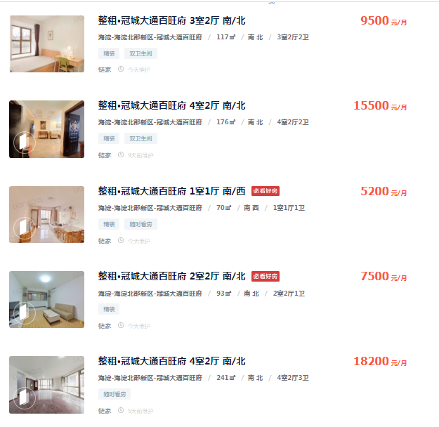

出售案例
案例A

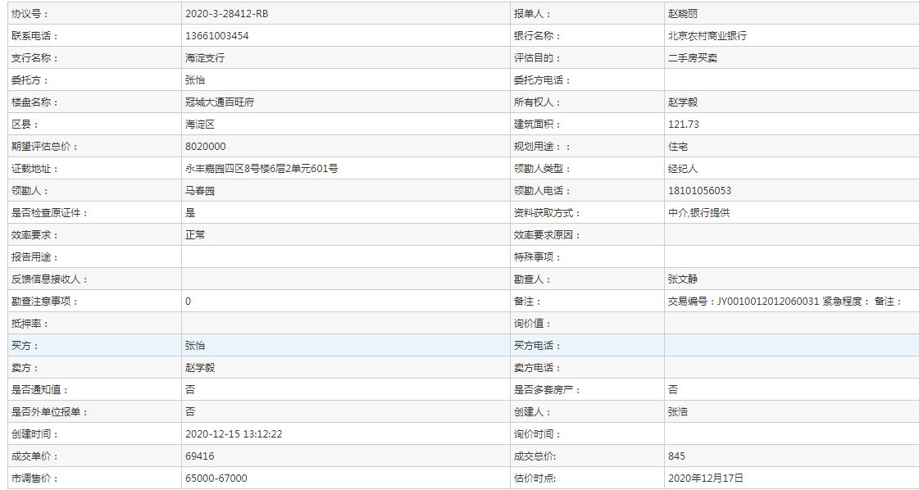
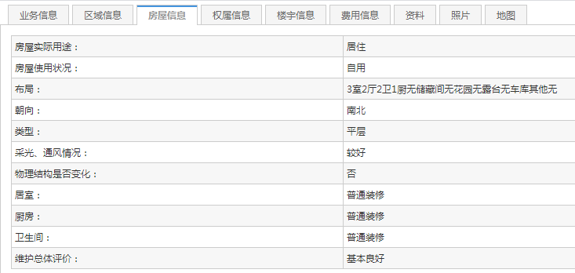

案例B

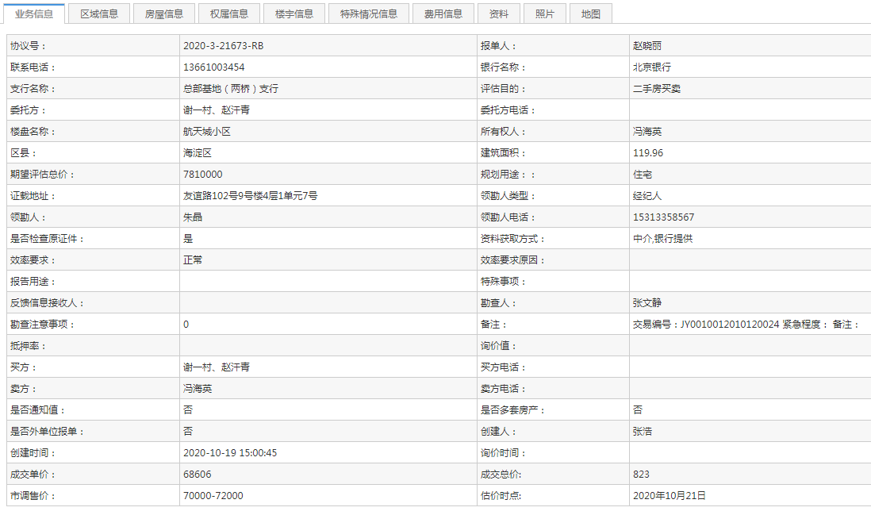
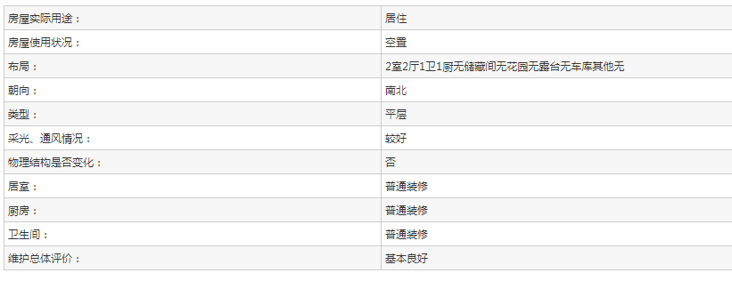

案例C

